Задача2_3
2. Возможна ли ситуация, когда AUC1 классификатора 1 больше AUC1 классификатора 2 и одновременно AUC1<AUC2?
Если нет, то почему, если да, то когда?
Если я правильно понял вопрос, то такого быть не может. AUC это площадь под кривой ROC - метрика качества классификатора. Тогда если мы найдем эту площадь для кажого классификатора, то она будет фиксированная при фикс данных обучения и фикс гиперпараметрах, то есть если у 1 классификатора она больше, то auc1>auc2

3. Выбрать наилучший классификатор (классы сбалансированы, т.е. равные доли 0 и 1 в выборке)

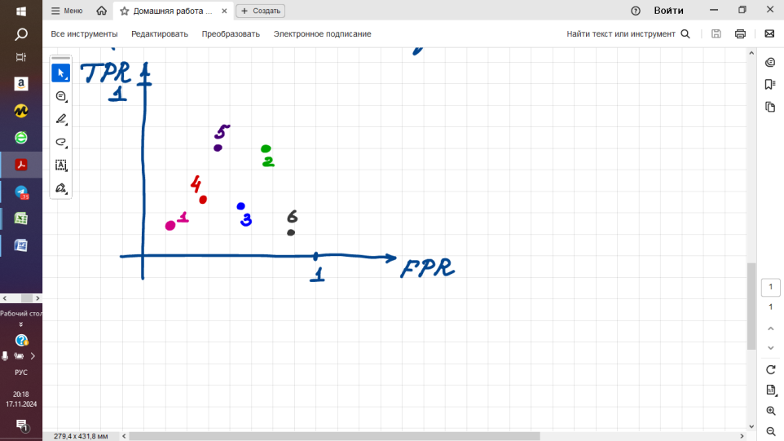
 | Наилучшим классификатором здесь будет 5, который находиться ближе всего к левому верхнему углу, соответсвенно метрика auc у него наибольшая, и он обладает лучшей способностью классифицировать данные. Конечно есть еще 6 классификатор, который перепутывает 0 и 1 класс но если его инвертировать то у него метрика auc будет больше. Но если вопрос уже о готовых классификаторах , то наилучшим будет 5

